信用交易
融资融券市场交易数据统计(2023-02-20)

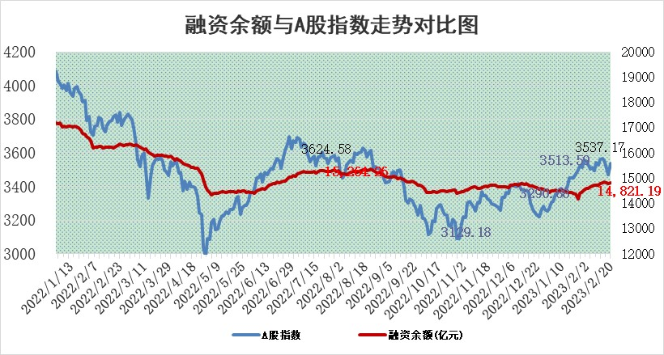
标的证券 | 融资融券余额（亿元） | 融资余额（亿元） | 融券余额（亿元） | 融资买入额（亿元） | 融资融券规模变化（亿元） | 融资余额增幅(‰) | 融券余额增幅(%)
统计数据 | 15,798.31 | 14,821.19 | 977.12 | 743.44 | 77.96 | 3.65 | 2.52

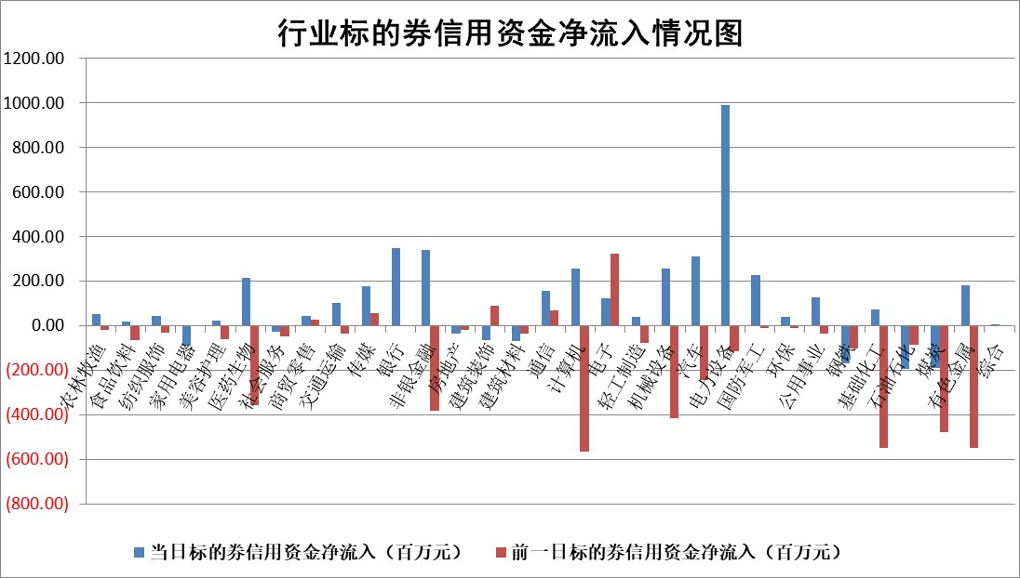

标的基金代码 | 标的基金简称 | 融资余额/市值(%) | 融资余额增幅(%) | 融资买入额/成交金额(%) | （融资余额净增额-融券余额净增额）/市值(‱) | 融券余额降幅(%) | ABS[（融资余额净增额-融券余额净增额）/市值净增额-1](%)
159902 | 华夏中小板ETF | 0.00 | 0.00 | 0.00 | 0.00 | 0.00 | 100.00
159915 | 易方达创业板ETF | 1.58 | -3.31 | 1504.95 | -6.07 | -12.98 | 105.84
159919 | 嘉实沪深300ETF | 4.43 | -0.78 | 0.38 | -6.23 | -20.93 | 102.49
159920 | 华夏恒生ETF | 75.25 | 0.06 | 5.37 | 4.08 | -5.50 | 95.27
159922 | 嘉实中证500ETF | 0.62 | 0.54 | 15.16 | -6.47 | -1.19 | 104.27
159925 | 南方沪深300ETF | 0.01 | 12.23 | 0.20 | 0.16 | 0.00 | 99.93
159928 | 消费ETF | 0.70 | -0.35 | 1.58 | 0.11 | 1.90 | 99.93
159934 | 易方达黄金ETF | 451.16 | 0.16 | 77.15 | 72.42 | 0.00 | 59.65
159939 | 全指信息技术ETF | 0.52 | -6.55 | 47.14 | -8.65 | -101.43 | 104.12
159940 | 全指金融地产ETF | 0.13 | -4.88 | 0.01 | -0.68 | 0.00 | 100.23
159995 | 半导体芯片ETF | 1.86 | 2.20 | 187.69 | 2.00 | -14.94 | 98.23
159997 | 天弘中证电子ETF | 1.51 | 0.65 | 2.04 | 0.96 | -1.71 | 99.43
159998 | 天弘中证计算机主题ETF | 0.34 | 14.36 | 0.07 | 4.29 | 0.00 | 98.82
510050 | 华夏上证50ETF | 9.68 | 0.78 | 111.88 | 5.68 | -8.32 | 55.56
510180 | 华安上证180ETF | 0.45 | 0.99 | 3.72 | 0.14 | -27.65 | 99.94
510880 | 华泰柏瑞红利ETF | 0.26 | 9.36 | 2.50 | 1.32 | -554.53 | 101.94
510900 | 易方达恒生H股ETF | 105.03 | -0.41 | 4.67 | -43.30 | 0.00 | 151.92
511010 | 5年期国债ETF | 0.00 | 0.00 | 0.00 | 0.00 | 0.00 | 100.00
511380 | 可转债及可交换债券ETF | 12.32 | -6.33 | 3.95 | -83.22 | 0.00 | 204.79
512000 | 全指证券ETF | 5.86 | -2.16 | 18.25 | -14.78 | -4.98 | 106.38
512010 | 沪深300医药卫生ETF | 3.72 | 2.76 | 36.00 | 10.21 | 1.08 | 94.20
512070 | 沪深300非银ETF | 1.33 | 2.55 | 36.74 | 2.65 | -4.75 | 98.90
512400 | 南方中证申万有色金属ETF | 7.01 | 0.12 | 0.63 | 3.54 | 6.37 | 98.37
512580 | 广发中证环保产业ETF | 0.81 | 8.03 | 0.46 | 5.78 | -0.50 | 82.92
512660 | 国泰中证军工ETF | 2.88 | 4.39 | 22.14 | 8.82 | -6.84 | 90.51
512800 | 华宝中证银行ETF | 16.62 | 0.07 | 1.66 | -1.39 | -12.54 | 100.98
512980 | 广发中证传媒ETF | 1.02 | -2.17 | 70.20 | -2.51 | -3.83 | 101.29
515030 | 华夏中证新能源汽车ETF | 1.99 | -0.29 | 40.40 | -1.12 | -1.72 | 101.65
515050 | 华夏中证5G通信主题ETF | 1.39 | 0.41 | 17.86 | 0.36 | -2.29 | 99.73
515070 | 华夏中证人工智能ETF | 1.37 | 3.48 | 4.37 | 4.62 | 0.00 | 98.66
标的股票比较指标 |  | 融资余额/流通A股市值(%) | 融资余额增幅(%) | 融资买入额/成交金额(%) | （融资余额净增额-融券余额净增额）/流通A股市值(‱) | 融券余额降幅(%) | ABS[（融资余额净增额-融券余额净增额）/流通A股市值净增额-1](%)
前十名标的个股 |  | 仁东控股 | 普蕊斯 | 外高桥 | 浩瀚深度 | 光云科技 | 井松智能
 |  | 海兰信 | 华光环能 | 香江控股 | 宣泰医药 | 显盈科技 | 康拓医疗
 |  | 全柴动力 | 杭叉集团 | 纳微科技 | 亨迪药业 | 大湖股份 | 瑞晟智能
 |  | 永信至诚 | 天山铝业 | 光大银行 | 新特电气 | 达华智能 | 亚玛顿
 |  | 数码视讯 | 中国移动 | 威孚高科 | 鸿博股份 | 富通信息 | 万凯新材
 |  | 莱茵生物 | 普源精电 | 桂东电力 | 三变科技 | 华统股份 | 华纳药厂
 |  | 亚通股份 | 泰胜风能 | 新湖中宝 | 云从科技 | 海印股份 | 爱博医疗
 |  | 先惠技术 | 禾迈股份 | 浩欧博 | 威孚高科 | 德林海 | 海正生材
 |  | 中体产业 | 威孚高科 | 包钢股份 | 东方锆业 | 四川成渝 | 和顺科技
 |  | 司尔特 | 德业股份 | 德科立 | 汇成股份 | 阿拉丁 | 申菱环境
后十名标的个股 |  | 泽达易盛 | 峰岹科技 | 军信股份 | 和林微纳 | 乐凯胶片 | 康华生物
 |  | 中航机电 | 美好医疗 | 泽达易盛 | 毕得医药 | 嘉必优 | 正弦电气
 |  | 欧派家居 | 抚顺特钢 | 中航机电 | 联特科技 | 方邦股份 | 长城电工
 |  | 岱美股份 | 康为世纪 | 搜于特 | 康为世纪 | 共同药业 | 巨一科技
 |  | 中国人寿 | 菱电电控 | 蓝光发展 | 奥比中光 | 天威视讯 | 金禾实业
 |  | 中信特钢 | 百润股份 | 正邦科技 | 津荣天宇 | 可靠股份 | 帕瓦股份
 |  | 晨光股份 | 趣睡科技 | 泛海控股 | 光云科技 | 红塔证券 | 东方电气 | ;
 |  | 鸿路钢构 | 光云科技 | 瑞丰新材 | 三孚新科 | 泰恩康 | 峰岹科技
 |  | 三棵树 | 伊之密 | 仁东控股 | 纳微科技 | 山推股份 | 东方通
 |  | 皇马科技 | 中科蓝讯 | 东鹏饮料 | 趣睡科技 | 皖新传媒 | 光启技术
说明：1.以上普通交易数据和信用交易数据皆以交易日收盘后数据为基准；2.上述标的证券总数据只计算标的证券市场总数据，不包括从标的证券中调出去标的证券数据，所以与交易所公布的总值略有不同； 3.上述行业采用申万一级行业分类；4.以上标的基金和标的个股中比较的6个指标值中：前5个（从左至右）为正向指标，值越大排名越靠前；第6个为逆向指标，值越小，排名越靠前；5.第6个指标中ABS[]表示求绝对值，其主要用于考量信用资金相对净流入对股价相对净变化的贡献程度；6.数据来源：wind，交易所。

 | 证券代码 | 新增融资余额 | 融资买入额 | 融资买入增幅前10
远大智能 | 002689 | 28175353 | 42268582 | 199%
亚太股份 | 002284 | 21555247 | 34242865 | 82%
赛诺医疗 | 688108 | 72122899 | 101076547 | 78%
湖南发展 | 000722 | 66023557 | 137112987 | 75%
柘中股份 | 002346 | 14584119 | 36845980 | 58%
国城矿业 | 000688 | 24683149 | 48240585 | 54%
兆新股份 | 002256 | 1985058 | 4066269 | 52%
凯美特气 | 002549 | 33806472 | 61340055 | 52%
华昌达 | 300278 | 13474542 | 19303225 | 48%
新华联 | 000620 | 27311937 | 39201759 | 43%

 | 证券代码 | 新增融资余额 | 融资买入额 | 融资买入增幅前10
兔宝宝 | 002043 | 73310337 | 89923983 | 334%
捷昌驱动 | 603583 | 26026415 | 31686727 | 262%
湘财股份 | 600095 | 94196837 | 132280449 | 252%
中谷物流 | 603565 | 49103883 | 60098371 | 234%
中青宝 | 300052 | 24215352 | 31377809 | 98%
顾家家居 | 603816 | 138518545 | 188424210 | 78%
喜临门 | 603008 | 31503289 | 48351944 | 77%
财信发展 | 000838 | 10831830 | 17666790 | 74%
苏州银行 | 002966 | 10578096 | 19143736 | 72%
金诚信 | 603979 | 23858538 | 36098133 | 60%

